Sheet1
第41回 島 根 県 女 子 柔 道 選 手 権 大 会 参加申込書

団体名 |  |  |  |  |  |  |  |  | 住所 |  |  |  |  |  |  |  |  | ふりがなの編修例
申込責任者 |  |  |  |  |  |  |  |  | 電話番号

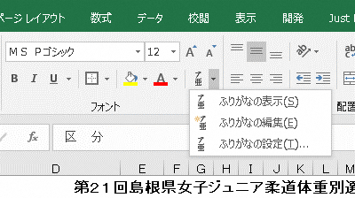
 |  |  |  |  |  |  |  |  |  |  |  | 黄色枠に数字で記入するとID欄に入ります。
ふりがなもご確認ください |  |  |  |  |  |  |  |  |  |  |  | 生年月日は西暦/●/●とご記入ください。
区 分 | 氏 名 | 段級 | I D 番 号 |  |  |  |  |  |  |  |  | 生年月日 | 身 長 | 体 重 | 在学校 又は勤務先 | 大会要項記載所属名 (同左なら空白)
記入例 | 島根 太郎 | 初 | 1 | 3 | 5 | 7 | 9 | 1 | 3 | 5 | 7 | 1999-05-03 | 160.0 | 60.0 |  |  | 135791357
女子の部

◎申込期限：２０２６年 １月 6日（火）必着
 |  | 欄が不足する場合は挿入追加をお願いいたします。

